DIAS ÚTEIS
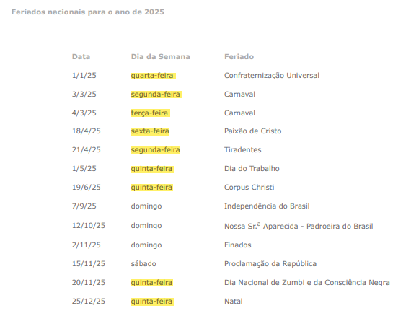
CÁLCULO DE DIAS SEGUNDA A SEXTA - 2025
Dias no Ano: | 365
Subtotal | 365 / 7
Nº de Semanas | 52.142857 | Subtotal / 7 ( dias da semana)
Dias úteis | 260.714285 | Nº semana x 5 (dias úteis na semana)
Feriados Nacional | 13 | Inclusão do dia 20/11 que agora é feriado nacional - Dia Nacional de Zumbi e da Conciência Negra
Feriados em dias úteis | 9
Dias úteis - feriados | 251.714285 | ( dias úteis - feriados)
Média - dias úteis no ano | 20.97619 | ( dias úteis - feriados) / meses ano
Arredondamento | 20.98 | Dias úteis

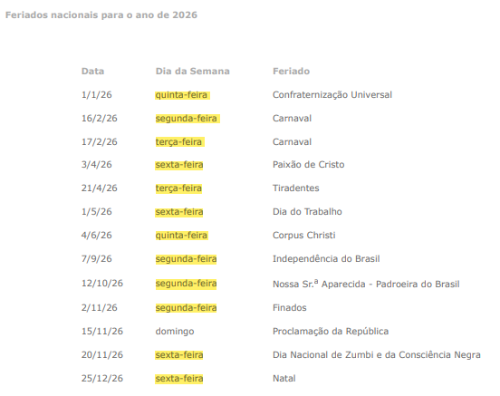
CÁLCULO DE DIAS SEGUNDA A SEXTA - 2026
Dias no Ano: | 365 | Obs: Férias no 2º ano = 30
Férias | 0
Subtotal | 365 / 7
Nº de Semanas | 52.142857 | Subtotal / 7 ( dias da semana)
Dias úteis | 260.714285 | Nº semana x 5 (dias úteis na semana)
Feriados Nacional | 13 | Inclusão do dia 20/11 que agora é feriado nacional - Dia Nacional de Zumbi e da Conciência Negra
Feriados em dias úteis | 12
Dias úteis - feriados | 248.714285 | ( dias úteis - feriados)
Média - dias úteis no ano | 20.72619 | ( dias úteis - feriados) / meses ano
Arredondamento | 20.73 | Dias úteis

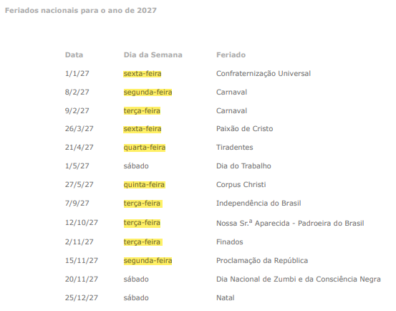
CÁLCULO DE DIAS SEGUNDA A SEXTA - 2027
Dias no Ano: | 365 | Obs: Férias no 2º ano = 30
Férias | 0
Subtotal | 365 / 7
Nº de Semanas | 52.142857 | Subtotal / 7 ( dias da semana)
Dias úteis | 260.714285 | Nº semana x 5 (dias úteis na semana)
Feriados Nacional | 13 | Inclusão do dia 20/11 que agora é feriado nacional - Dia Nacional de Zumbi e da Conciência Negra
Feriados em dias úteis | 10
Dias úteis - feriados | 250.714285 | ( dias úteis - feriados)
Média - dias úteis no ano | 20.89286 | ( dias úteis - feriados) / meses ano
Arredondamento | 20.89 | Dias úteis

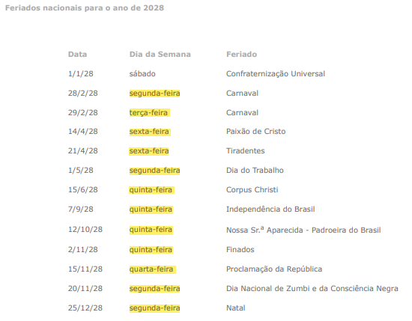
CÁLCULO DE DIAS SEGUNDA A SEXTA - 2028 ANO BISSEXTO
Dias no Ano: | 366 | Obs: Férias no 2º ano = 30
Férias | 0
Subtotal | 366 / 7
Nº de Semanas | 52.285714 | Subtotal / 7 ( dias da semana)
Dias úteis | 261.428570 | Nº semana x 5 (dias úteis na semana)
Feriados Nacional | 13 | Inclusão do dia 20/11 que agora é feriado nacional - Dia Nacional de Zumbi e da Conciência Negra
Feriados em dias úteis | 12
Dias úteis - feriados | 249.428570 | ( dias úteis - feriados)
Média - dias úteis no ano | 20.78571 | ( dias úteis - feriados) / meses ano
Arredondamento | 20.79 | Dias úteis

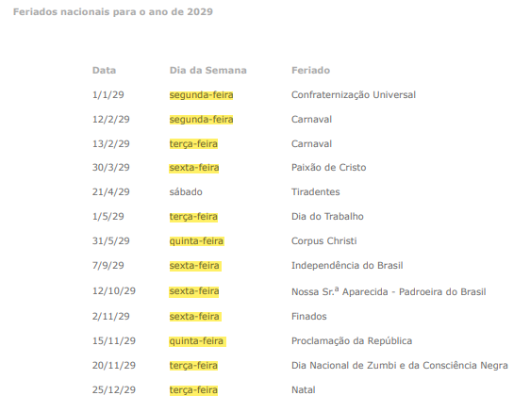
CÁLCULO DE DIAS SEGUNDA A SEXTA - 2029
Dias no Ano: | 365 | Obs: Férias no 2º ano = 30
Férias | 0
Subtotal | 365 / 7
Nº de Semanas | 52.142857 | Subtotal / 7 ( dias da semana)
Dias úteis | 260.714285 | Nº semana x 5 (dias úteis na semana)
Feriados Nacional | 13 | Inclusão do dia 20/11 que agora é feriado nacional - Dia Nacional de Zumbi e da Conciência Negra
Feriados em dias úteis | 12
Dias úteis - feriados | 248.714285 | ( dias úteis - feriados)
Média - dias úteis no ano | 20.72619 | ( dias úteis - feriados) / meses ano
Arredondamento | 20.73 | Dias úteis

Memória de Cálculo e Fundament
ANEXO IV – MEMÓRIA DE CÁLCULO

MÓDULO 1 – COMPOSIÇÃO DA REMUNERAÇÃO
A – Salário Base
5.52. Conforme dispõe o item 7.3 do Estudo Técnico Preliminar SEI nº 17195635, as licitantes, quando da elaboração de suas propostas, deverão observar os seguintes patamares salariais mínimos para os postos de trabalho:

QUADRO DE SALÁRIOS
FUNÇÃO | Salário Base
Assistente Administrativo | R$ 3,407.06
Assistente Administrativo (horário noturno) | R$ 3,407.06
Auxiliar de Escritório | R$ 4,106.16
Auxiliar de Escritório (horário noturno) | R$ 4,106.16
Técnico em Secretariado | R$ 3.095,00 (Anexo SEI nº 16484093)
Técnico em Secretariado (horário noturno) | R$ 5,318.81
Recepcionista | R$ 2.574,37 (Anexo SEI nº 16484095)
Encarregado-Geral | R$ 4.220,33 (Anexo SEI nº 16484095)

MÓDULO 2 – ENCARGOS E BENEFÍCIOS ANUAIS, MENSAIS E DIÁRIOS
Submódulo 2.1 - 13º Salário, Férias e Adicional de Férias

A – 13º Salário, conforme disposto no Decreto n° 57.155, de 03 de novembro de 1965
Base de Cálculo: Módulo 1.
Provisionamento mensal: 8,33% que corresponde a 1 ÷ 12 = 8,33. Valor: Base de Cálculo x Provisionamento mensal.

B – Férias e Adicional de Férias, conforme disposto no art. 129 da Consolidação das Leis do Trabalho e inciso XVII do art. 7° da Constituição Federal
(2.1 B) Férias e Adicional de Férias: = 12,10%
Como a instituição adota a conta vinculada, a retenção para a conta vinculada do 13º Salário é 8,33% e das Férias e Adicional de Férias é 12,10%, atendendo o Anexo XII da IN 5/2017 SEGES.
Para órgãos que trabalham com Conta Vinculada a soma das Férias (9,075%) + Adicional de Férias (3,025%) = 12,10%, conforme Anexo XII da IN 5/2017.

O montante dos depósitos da conta vinculada, conforme item 2 do Anexo XII da IN SEGES/MP n. 5/2017 será igual ao somatório dos valores das provisões a seguir discriminadas, incidentes sobre a remuneração, cuja movimentação dependerá de autorização do órgão ou entidade promotora da contratação e será feita exclusivamente para o pagamento das respectivas obrigações para os postos de postos de Recepcionista e Encarregado-Geral: 7.83.1. 13º (décimo terceiro) salário; 7.83.2. Férias e um terço constitucional de férias; 7.83.3. Multa sobre o FGTS; e 7.83.4. Encargos sobre férias e 13º (décimo terceiro) salário.

O montante dos depósitos da conta vinculada, conforme item 2 do Anexo XII da IN SEGES/MP n. 5/2017 será igual ao somatório dos valores das provisões a seguir discriminadas, incidentes sobre a remuneração, cuja movimentação dependerá de autorização do órgão ou entidade promotora da contratação e será feita exclusivamente para o pagamento das respectivas obrigações para os postos de Técnico em Secretariado, Assistente Administrativo e Auxiliar de Escritório: 7.83.1. 13º (décimo terceiro) salário; 7.83.2. Um terço constitucional de férias; 7.83.3. Multa sobre o FGTS; e 7.83.4. Encargos sobre férias e 13º (décimo terceiro) salário.

Não serão recolhidos à conta-depósito vinculada valores referentes a férias (exceto 1/3), em virtude de não haver previsão de substituição de profissionais para este tipo de ausência/ afastamento.

Submódulo 2.2 - GPS, FGTS e Outras Contribuições
Item | % | Fundamento
A– INSS | 20.00% | Art. 2°, § 3º, da Lei 11.457, de 16 de março de 2007
B– Salário Educação | 2.50% | Art. 3º, Inciso I, Decreto 87.043, de 22 de março de 1982.
C –SAT | RAT: 1%, 2% ou 3% x FAP: 0,5 a 2% | Seguro Acidente de Trabalho (RAT x FAP)
 | CNAE 7820-5/00= RAT 2% x 1,1009 FAP
D –SESC/SESI | 1.50% | Art. 30, Lei 8.036, de 11 de maio de 1990.
E – SENAI/SENAC | 1.00% | Art. 1º, caput, Decreto-Lei 6.246, de 1944 (SENAI) e art. 4º, caput do Decreto-Lei 8.621, de 1946 (SENAC).
F– SEBRAE | 0.60% | Art. 8º, Lei 8.029, de 12 de abril de 1990.
G – INCRA | 0.20% | Art. 1°, I, 2 c/c art. 3°, ambos do Decreto-Lei 1.146, de 31 de dezembro de 1970.
H – FGTS | 8.00% | Art. 15, Lei nº 8.036/90 e Art. 7º, III, CF.

Submódulo 2.3 – Benefícios Mensais e Diários

A - Transporte: O vale transporte foi baseado nos valores das tarifas municipais do local de prestação do serviço. Os valores apresentados são os mensais.

Vale transporte = (5,50*2*21) - (Salário base*0,06) - Conforme dias úteis.

B - Auxílio refeição/Alimentação: O auxílio alimentação foi baseado nos valores mensais constantes da CCT DF000042/2025 e SIS DF00045/2025.
Auxílio alimentação = (44,30*21)

Média Mensal de Dias Trabalhados (44 horas semanais) – 2ª a 6ª Feira

Considerando 8 feriados nacionais, 01 feriado estadual (data magna), 04 feriados municipais (incluindo sexta-feira da paixão).
13 feriados por ano, sendo 10 com data fixa.
Sendo assim, considerando 05 dias de trabalho (jornada de 44 horas), temos:

(a) 10 x (5/7) = 7,1429

Somando-se aos feriados com data móvel (03): 7,1429 + 3= 10,1429 (por ano)

(b) 365:7 = 52,1429 (semanas no ano)
(c) 52,1429 x 2 = 104,2858 (dias de final de semana no ano)
(d) 104,2858 + 10,1429 = 114,4287 (dias não trabalhados no ano)
(e) 365 – 114,4287 = 250,5713 (dias de trabalho no ano)
(f) 250,5713 : 12 = 20,88 (MMDT – Média mensal de dias trabalhados)

MÓDULO 3 – PROVISÃO PARA RESCISÃO

A - Aviso Prévio Indenizado:
( 1/12)*0,01= 0,08%

III.A Aviso Prévio Indenizado 0,08% Fundamento Jurídico: Art. 7º, XXI, CF/88,e arts 477, 487 CLT Memória de Cálculo: {[0,01x(1/12)]x100} = 0,08% Onde: 0,01 Estimativa de que 1% (um por cento) dos empregados serão substituídos durante um ano 1 = um mês não trabalhado 12 = Número de meses do ano

B - Incidência do FGTS sobre o Aviso Prévio Indenizado:
8% (FGTS) x 0,08% (A) = 0,01%

Fundamento: Súmula nº 305 do TST; Acórdão TCU 2.217/2010 Plenário, item 9.7.4

C - Multa do FGTS e Contribuição Social no Aviso Prévio Indenizado

Custos derivadas da extinção da contribuição social de 10% sobre o FGTS e os contratos administrativos conforme: Lei nº 13.932, de 11 de dezembro de 2019
"Art. 12. A partir de 1º de janeiro de 2020, fica extinta a contribuição social instituída por meio do art. 1º da Lei Complementar nº 110, de 29 de junho de 2001."

D - Aviso Prévio Trabalhado:
=(7/30 dias) / 12 meses * 2% *100 = 0,04 é o índice

Fundamentação: art. 7º, inciso XXI, da Constituição Federal e parágrafo único do art. 488 da CLT.

E - Incidência de GPS, FGTS e outras contribuições sobre o Aviso Prévio Trabalhado:

Acórdãos n. 1904/2007-TCU-Plenário e n. 3006/2010-TCU-Plenário

07 = número de dias de aviso prévio a que o empregado tem direito de se ausentar
30 = número de dias no mês
12 = número de meses no ano
2%= proporção de aviso prévio trabalhado considerado pela empresa

O próprio Acórdão do TCU consignou o referido percentual de 1,94% como percentual máximo e não obrigatório

F - Multa do FGTS e Contribuição Social no Aviso Prévio Trabalhado

Custos derivadas da extinção da contribuição social de 10% sobre o FGTS e os contratos administrativos conforme: Lei nº 13.932, de 11 de dezembro de 2019
"Art. 12. A partir de 1º de janeiro de 2020, fica extinta a contribuição social instituída por meio do art. 1º da Lei Complementar nº 110, de 29 de junho de 2001."

MÓDULO 4 – CUSTO DE REPOSIÇÃO DE PROFISSIONAL AUSENTE

Cobertura

5.18. Considerando a natureza das atividades desempenhadas pelos postos de Técnico em Secretariado, Assistente Administrativo e Auxiliar de Escritório, verifica-se que essas funções, em sua maioria, possuem caráter de apoio, o que permite maior flexibilidade na redistribuição temporária das tarefas entre as equipes existentes, sem prejuízo imediato à continuidade dos serviços
5.19. Dessa forma, entende-se como viável a dispensa de cobertura obrigatória para as ausências legais (atestados, férias, licenças). A medida contribui para otimização dos custos contratuais, evitando oneração desnecessária ao erário com mobilização de profissionais exclusivamente para coberturas pontuais e temporárias.
5.21. Para os postos de Recepcionista e Encarregado-Geral, as coberturas de férias e demais ausências legais serão enviadas automaticamente pela empresa nos afastamentos dos ocupantes efetivos.
A ausência de cotação para essas substituições, portanto, está de acordo com o edital
A – Substituto na cobertura de férias
= ((1/12)+(1/3/12))/12=0,93%

a) apropriar, a título de férias, apenas 1/12 do valor ao longo de cada ano e ratear esse custo ao longo de 12 (doze) meses para encontrar o valor mensal.

Art. 7º, VIII, CF/88. Item 14 do Anexo XII IN MPOG/SLTI 5/2017. Férias:[(1)*100%/12] = 8,33 %
1 = ocorrência do evento Férias no ano¹; |  | 0.0093
12 = número de meses no ano;
100% = Remuneração
+
Adicional de Férias: [(1/3)*100%/12] = 2,78%
Fundamento Legal: Artigos 7º, XVII, da CF/1988 e Arts. 129 a 153 da CLT
1/3 = adicional de férias; |  | 0.1111
12 = número de meses no ano; |  | 0.0092583333333
100% = Remuneração
Férias de 8,33% + Adicional de Férias de 2,78 = 11,11% / 12 meses = 0,93%

B – Substituto na cobertura de ausências legais
= ((1/30)/12 = 0,28%

IV.1 B Substituto na cobertura de Ausências Legais 0,28%
Fundamento Jurídico: Art. 476 da CLT
Memória de Cálculo: {[(1/30)/12]x100} = 0,28% |  |  | 0.00020833333333
Onde:
1 = Média de falta de cada trabalhador por ano, de acordo com estatísticas do IBGE
30 = Número de dias no mês
12 = Número de meses do ano
100% = Salário integral

C – Substituto na cobertura de licença-paternidade
= ((5/30)/12 = 0,02%

IV.1 C Substituto na cobertura de Licença Paternidade 0,01%
Fundamento Jurídico: Art. 7º, XIX, CF/88
Memória de Cálculo: {[(5/30)/12]x(1,5%x100)} = 0,02% |  |  | 0.0002
Onde:
5 = Número de dias em que o empregado não trabalha e a Contratada o remunera
30 = Número de dias no mês
12 = Número de meses do ano
1,5% = Média de trabalhadores que são pais durante o ano
100% = Salário integral

D – Substituto na cobertura de ausência por acidente de trabalho
= ((15/30)/12)*0,01

IV.1 B Substituto na cobertura de Acidente de trabalho = 0,04%
Fundamento Jurídico: Art. 476 da CLT
Memória de Cálculo: {[(15/30)/12]x0,01} = 0,04%
Onde: |  |  | 0.00040416666667
15 = Número de dias de afastamento cobertos pela empresa
30 = Número de dias no mês
12 = Número de meses do ano
1% = Percentual estatístico de empregados que se afastam por acidente de trabalho

E – Substituto na cobertura de afastamento maternidade
= ((0,111*0,005)*0,333)= 0,02

IV.1 A Substituto na cobertura de Afastamento Maternidade 0,02%
Fundamento Jurídico: Impacto do item férias sobre a licença maternidade.
Memória de Cálculo: [(0,1111 x 0,005 x 0,333) x 100]=0,02%
Onde:
0,1111 = 11,11% = Custo sobre os salários das férias integrais dos trabalhadores
0,005 = 05% = percentual estatístico adotado como de empregadas que se afastam por licença maternidade
0,333 = 4 meses ao ano - 4/12 = período em um ano que se referem às férias proporcionais ora calculadas

F – Substituto na cobertura de ausencia por doença
= ((1/30)/12 = 0,28

IV.1 B Substituto na cobertura de Ausências Legais 0,28%
Fundamento Jurídico: Art. 476 da CLT
Memória de Cálculo: {[(1/30)/12]x100} = 0,28%
Onde:
1 = Média de falta de cada trabalhador por ano, de acordo com estatísticas do IBGE
30 = Número de dias no mês
12 = Número de meses do ano
100% = Salário integral

MÓDULO 5 – INSUMOS
(A) Uniforme para Recepcionista e Encarregado Geral C: Equipamentos Controle de frequencia eletronico e D Crachá magnético:

MÓDULO 6 – CUSTOS INDIRETOS, TRIBUTOS E LUCRO
(A – Custos Indiretos: B – Lucros: C - Tributos - conforme previsão legal do Anexo I da IN 05/2017.

ANEXO I
DEFINIÇÕES
VI - CUSTOS INDIRETOS: os custos envolvidos na execução contratual decorrentes dos gastos da contratada com sua estrutura administrativa, organizacional e gerenciamento de seus contratos, calculados mediante incidência de um percentual sobre o somatório do efetivamente executado pela empresa, a exemplo da remuneração, benefícios mensais e diários, insumos diversos, encargos sociais e trabalhistas, tais como os dispêndios relativos a:
a) funcionamento e manutenção da sede, aluguel, água, luz, telefone, Imposto Predial Territorial Urbano (IPTU), dentre outros;
b) pessoal administrativo;
c) material e equipamentos de escritório;
d) preposto; e
e) seguros.

XI - LUCRO: ganho decorrente da exploração da atividade econômica, calculado mediante incidência percentual sobre o efetivamente executado pela empresa, a exemplo da remuneração, benefícios mensais e diários, encargos sociais e trabalhistas, insumos diversos e custos indiretos.

Publicação portal https://www.comprasnet.gov.br
Quadro informativo Pregão Eletrônico N° 90007/2025 (SRP) (Lei 14.133/2021) UASG 550005 - SUBSECRETARIA DE ASSUNTOS ADMINISTRATIVOS
ESCLARECIMENTO (20)

8/21/25
É de responsabilidade da empresa preencher a planilha, a qual é parte integrante da sua proposta, adequando-se à sua realidade, às exigências contratação e observando a legislação vigente e demais jurisprudências sobre o tema, apresentando memória de cálculo. A empresa não deve copiar e apenas reproduzir a planilha da ADM.

